Thread Synchronization
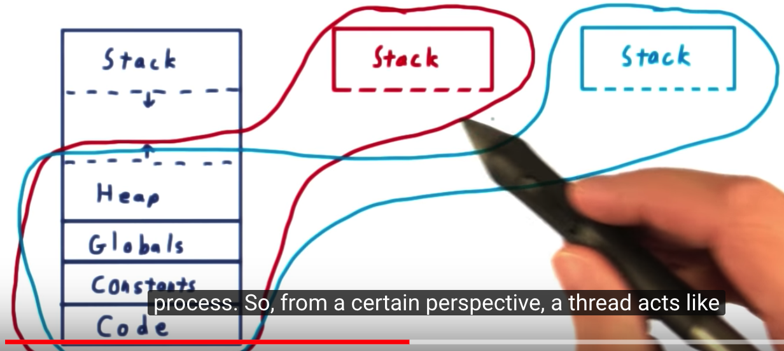
Process1 with 3 threads |  |  |  | Process1 with 2 threads
STACK1 | STACK2 | STACK3
HEAP
TEXT
CODE

Thread Testing 예제 코드 부연 설명 그림 (python_mutual_exclusion.ipynb)
Thread Testing 예제 코드에서 반복문 횟수를 100000 이상 증가할 경우, 전체 계산값 (g_count) 이 비정상적으로 출력되는 이유
- 각 Thread에서 g_count 값이 증가하는 코드의 실제 내부 실행 예 (정상적으로 g_count 에 1씩 더하는 코드가 온전히 실행된 후에 Thread 간 Context Switching 이 된 경우 (이해를 돕기 위해 Thread1에서 g_count를 0에서 1로 더한 후, Thread2로 전환되어 Thread2에서 g_count에 1에서 2로 더하고, 다시 Thread1로 전환되었다고 생각해보자.)
Thread1 |  |  |  | Thread2 |  |  | Thread1 |  |  | Code | Assembly language | 기계어
g_count 읽기 | g_count 덧셈 | g_count 저장 |  | g_count 읽기 | g_count 덧셈 | g_count 저장 | g_count 읽기 | g_count 덧셈 | g_count 저장 | g_count = g_count + 1 | MOV EAX, A ADD EAX, 1 MOV A, EAX | 00001101 00011110 11001010
Register1: 0 | Register1: 1 | Register1: 1 |  | Register1: 1 | Register1: 2 | Register1: 2 | Register1: 2 | Register1: 2 | Register1: 3

g_count: 0 | g_count: 0 | g_count: 1 |  | g_count: 1 | g_count: 1 | g_count: 2 | g_count: 2 | g_count: 2 | g_count: 3

- 다음 경우가 문제가 된다. (반복문 횟수를 100000 이상 증가할 경우, Thread가 온전히 100000 번 반복하지 않고, 다른 Thread로 Context Switching) (이 때 어느 부분을 실행하다가 Context Switching할지는 알 수 없으므로, 다음과 같은 불행한 경우가 생김)
Thread1 |  |  | Thread2 |  |  | Thread1 | Thread2
g_count 읽기 | g_count 덧셈 |  | g_count 읽기 | g_count 덧셈 |  | g_count 저장 | g_count 저장
Register1: 0 | Register1: 1 |  | Register1: 0 | Register1: 1 |  | Register1: 1 | Register1: 1

g_count: 0 | g_count: 0 |  | g_count: 0 | g_count: 0 |  | g_count: 1 | g_count: 1

Context Switching 시 register 의 값들은 모두 실행중단 직전의 값으로 모두 복원된다.
Thread1은 Register1의 값을 g_count에 쓰기 전에 실행중단되었으므로, Thread2에서 g_count값을 읽으면, 1이 증가된 값이 아니라, Thread1 때와 동일하게 0을 읽어들임
Thread2도 Register1의 값을 g_count에 쓰기 전 중단되고, 다시 Thread1이 실행된다면, Thread1에서는 기존 register 값을 복원해서, Register1에 있는 1을 g_count에 저장한다.
마찬가지로 이후에 다시 바로 Thread2로 Context Switching 된다면, Thread2가 실행중단되었던 당시의 Register값이 복원되어, Register1에 1이 복원되고, 이를 g_count에 저장하는 명령부터 실행할 차례이므로, 해당 값을 g_count에 저장한다.
결과적으로 Thread1에서 g_count를 1 증가시키고, Thread2에서 g_count를 다시 증가시키면, g_count는 2가 되어야 하지만, 위와 같이 Thread 간 Context Switching이 얽힐경우, 일부 1을 더하는 동작이 제대로 동작하지 않는 것처럼 보이게 된다.

